ฝายเชียงดาว
 | โครงการสอบเทียบอาคารชลประทาน
 | สำนักบริหารจัดการน้ำและอุทกวิทยา กรมชลประทาน
 | (งบประมาณเงินทุนหมุนเวียนเพื่อการชลประทาน ปี 2555)

1 | ข้อมูลทางกายภาพ
 | 1.1 ข้อมูลระบบส่งน้ำที่ตั้งของอาคาร
 | - ข้อมูลทั่วไปของอาคาร |  | ปตร.น้ำฝายเชียงดาว |  |  | อาคาร
 | - โครงการ |  | โครงการชลประทานเชียงใหม่
 | - ตำแหน่งที่ตั้ง กม. |  | 0 + 000 |  |  | คลองสายใหญ่
 | อำเภอ |  | เชียงดาว |  |  | จังหวัด | เชียงใหม่
 | - พิกัด |  | N 2145900 |  | E 499200
 | - ลักษณะคลอง |  | ÿ คลองดิน |  | ÿ คลอดดาดคอนกรีต

 | 1.2 ข้อมูลอาคาร
 | - ชื่ออาคาร
 | - ประเภทบาน ÿ ประตูระบายน้ำบานตรง (Sluice gate) |  |  |  |  | 2 | บาน
 |  |  | ขนาดบาน | เส้นผ่านศูนย์กลางท่อ |  | 0.50 | เมตร
 |  |  |  | สูง |  | - | เมตร
 | - ระดับพื้น Inlet |  |  |  |  | - | เมตร (ร.ท.ก.)
 | - ระดับพื้น Outlet |  |  |  |  | - | เมตร (ร.ท.ก.)
 | - ระดับพื้นธรณีอาคาร |  |  |  |  | 0.30 | เมตร (ร.ท.ก.)
 | - ปริมาณน้ำไหลผ่านสูงสุด |  |  |  |  | - | ลูกบาศก์เมตร/วินาที
 | - รัศมีความโค้งของบาน (สำหรับบานโค้ง) |  |  |  |  | - | เมตร

 | 1.3 รูปภาพอาคารชลประทาน
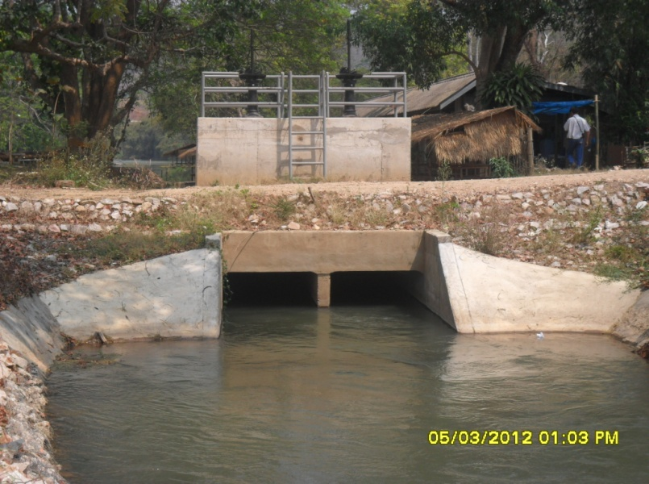

2 | ข้อมูลการสอบเทียบอาคารชลประทาน
 | ÿ ประตูระบายน้ำบานตรง (Sluice gate)
 | ÿ การไหลแบบอิสระ (Free flow)
 | สูตรการคำนวนสอบเทียบอาคาร

 | เมื่อ | Q = ปริมาณน้ำผ่านอาคาร (ลบ.ม./วินาที)
 |  | C = สัมประสิทธิ์ปริมาณน้ำเมื่อการไหลเป็นแบบอิสระ
 |  | L = ความกว้างของช่องประตูระบาย (เมตร)
 |  | Go = การเปิดบาน (เมตร)
 |  | H = ระดับน้ำด้านหน้าประตู - ระดับน้ำด้านท้ายประตู (เมตร)
 |  | g = ความเร่งเนื่องจากแรงโน้มถ่วง (เมตร/วินาที)

ที่ | ระดับน้ำ | ระดับ | H |  | ระยะเปิดบาน | Q | H/Go | Cd
 | ด้านเหนือน้ำ | ธรณี |  |  | (Go)
 | ม.(รทก./รสม.) | ม.(รทก./รสม.) |  |  | ม. | ลบ.ม./วินาที
1 | 1.03 | 0.30 | 0.73 | 3.7949 | 0.15 | 0.435 | 4.893 | 0.764
2 | 1.03 | 0.30 | 0.73 | 3.7741 | 0.30 | 0.976 | 2.420 | 0.862
3 | 1.02 | 0.30 | 0.72 | 3.7507 | 0.45 | 1.306 | 1.593 | 0.774
4 | 1.00 | 0.30 | 0.70 | 3.7006 | 0.60 | 1.469 | 1.163 | 0.662
5 | 0.99 | 0.30 | 0.69 | 3.6714 | 0.75 | 1.546 | 0.916 | 0.561

สอบเทียบอาคาร ปตร.น้ำฝายเชียงดาว โครงการ ชลประทานเชียงใหม่

3 | ข้อมูลการเปิดบานในระดับต่างๆ

ที่ | ระดับน้ำ | ระดับธรณี | H | ระยะเปิดบาน | H/Go | Cd | ปริมาณน้ำไหลผ่าน
 | ด้านเหนือน้ำ |  |  | (Go)
 | ม.(รทก./รสม.) | ม.(รทก./รสม.) |  | ม. |  |  | ลบ.ม./วินาที
1 | 1.03 | 0.30 | 0.73 | 0.15 | 4.893 | 0.819 | 0.4663
2 | 1.03 | 0.30 | 0.73 | 0.30 | 2.420 | 0.730 | 0.8267
3 | 1.02 | 0.30 | 0.72 | 0.45 | 1.593 | 0.700 | 1.1821
4 | 1.00 | 0.30 | 0.70 | 0.60 | 1.163 | 0.685 | 1.5207
5 | 0.99 | 0.30 | 0.69 | 0.75 | 0.916 | 0.676 | 1.8613

หมายเหตุ สามารถนำไปใช้คำนวณในการยกบานระบายที่ระดับต่างๆ โดยป้อนข้อมูลระดับด้านเหนือน้ำและระดับที่ต้องการยกบาน
 | จะสามารถทราบปริมาณน้ำไหลผ่านอาคารได้ (กรอกข้อมูลในช่องว่างเท่านั้น ยกเว้นช่องสีทึบ)

